Posicionamento_B_S
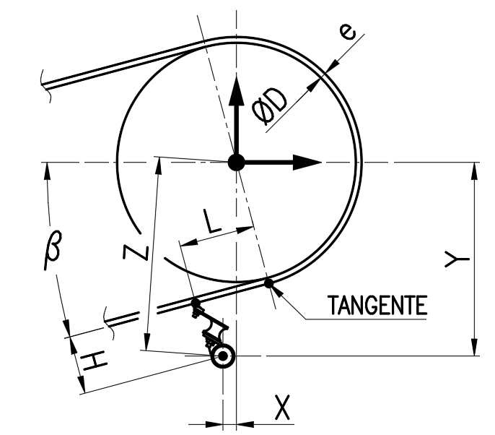

 | MODELO DE RASPADOR | BXS5-3 | - | *
ØD | ØTAMBOR + REVEST. | 2100 | mm | *
e | ESPESSURA DA CORREIA | 25 | mm | *
L | DIST. LÂMINA E TAMBOR | 100 | mm | *
β | ÂNGULO DA CORREIA | -15.0 | deg | *
* Obrigatório

H | ALTURA DA LÂMINA | 182 | mm
X | POSIÇÃO X | -330 | mm
Y | POSIÇÃO Y | 1213 | mm
Z | POSIÇÃO Z | 1257 | mm

